Business Function
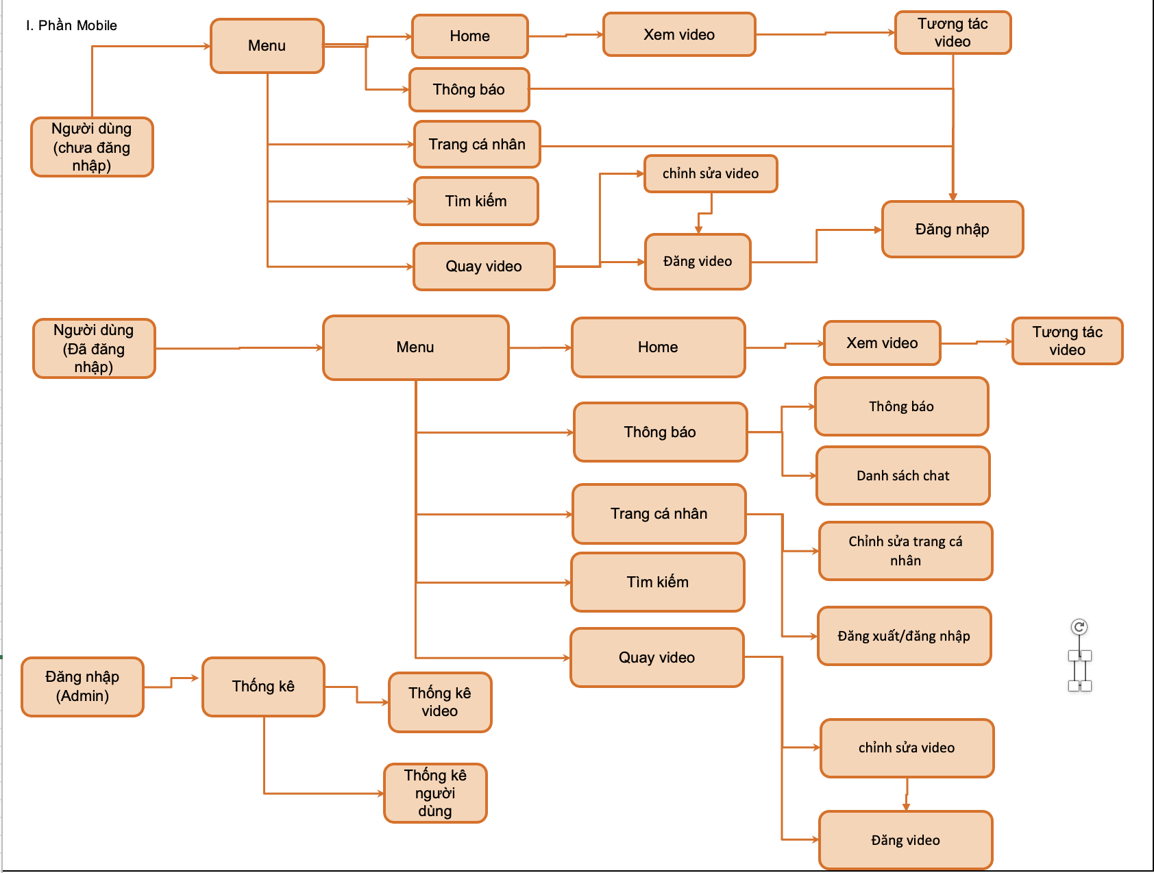
Basic design | System | Vishort | function | Create by | TuanNV | date | Create | 2023-01-01 | acceptor
 | Process. Name | #VALUE! |  |  |  |  | Update

SplashScreen
Basic design |  |  |  | System | Vishort | function | #VALUE! | Create by | SonVK | date | Create | 2023-10-01 | acceptor
 |  |  |  | Process. Name | #VALUE! |  |  |  |  |  | Update | 2023-10-05

 | *Hình ảnh giao diện
VISHORT

 | ＊Mô tả chức năng
 |  | - Kiểm tra kết nối mạng?
 |  |  | + Nếu chưa kết mạng mạng thì thông báo chưa kết nối cho người dùng, và hiển thị button tải lại ứng dụng.
 |  | - Kiểm tra user đã đăng nhập trước đó hay chưa?
 |  |  | + Nếu ghi nhận có đăng nhập thì load dữ liệu với người dùng này

Sign In
Basic design |  |  |  | System | Vishort | function | Đăng Nhập | Create by | SonKV | date | Create | 2023-10-01 | acceptor
 |  |  |  | Process. Name | #VALUE! |  |  |  |  |  | Update

 | *Hình ảnh giao diện

Đăng nhập Vishort
Đăng nhập số điện thoại
Đăng nhập facebook
Đăng nhập google
Đăng nhập Twitter

Nút chuyển sang đăng ký số điện thoại

Nút đăng nhập bằng facebook

Nút Đăng nhập bằng google

Nút đăng nhập bằng twitter

 | ＊Mô tả chức năng
 |  | - Dùng để user đăng nhập với ứng dụng

 |  | - Khi nhấn button Đăng nhập hệ thống sẽ kiểm tra tài khoản đó đã tồn tại hay chưa nếu chưa thì tạo mới.
 |  |  | + Nếu có lỗi thì thông báo lỗi tại màn hình này.
 |  |  | + Nếu không có lỗi, đăng nhập thành công sẽ chuyển sang màn hình chính

Sign In with Phone
Basic design |  |  |  | System | Vishort | function | Đăng Nhập với SDT | Create by | SonKV | date | Create | 2023-10-01 | acceptor
 |  |  |  | Process. Name | Đăng Nhập với SDT |  |  |  |  |  | Update

 | *Hình ảnh giao diện

Vùng nhập số điẹn thoại

+84

Icon Button nhận mã OTP về số điện thoại

Nhấn để nhận lại mã OTP
Bạn không nhận được mã OTP? Gửi lại mã OTP

XÁC NHẬN

Button đăng nhập

 | ＊Mô tả chức năng
 |  | - Dùng để đăng nhập bằng số điện thoại
 |  | - Kiểm tra các lỗi cơ bản:
 |  |  | + Không điền số điện thoại hay định dạng số điện thoại không chính xác
 |  |  | + Mã OTP nhập vào có đủ và chính xác hay không.

 |  | - Khi nhấn button Xác Nhận, hệ thống bắt đầu xử lí, kiểm tra lỗi người dùng nhập, kiểm tra lỗi đăng kí tài khoản.
 |  |  | + Nếu có lỗi thì thông báo lỗi tại màn hình này.
 |  |  | + Nếu không có lỗi, thông báo đăng nhập thành công, ghi nhớ đăng nhập và chuyển sang màn hình chính

Main
Basic design |  |  |  | System | Vishort | function | #VALUE! | Create by | SonVK | date | create | 2023-10-01 | acceptor
 |  |  |  | Process. Name | #VALUE! |  |  |  |  |  | update

 | * Hình ảnh minh hoạ giao diện

Tab: Trang chủ

Tab: Bình luận

Binh luận
Button like

Button comment

Button Save

Button Send

 | * Mô tả chức năng
 |  | - Đây là màn hình đầu tiên khi người dùng vào ứng dụng
 |  | Trang chủ gồm 2 tab chính
 |  |  | + Tab 1: Hiển thị và phát video
 |  |  | + Tab 2: Hiển danh sách bình luận

 |  | - Khi người dùng nhấn vào button comment hiện ra màn hình comment
 |  | - Nhấn vào button like và save để thích và lưu video. Nhấn vào avatar để qua trang cá nhân của nguời đăng video.

Seach
Basic design |  |  | System | Vishort | function | Search | Create by | TuanNV | date | Create | 2023-10-01 | acceptor
 |  |  | Process. Name | Search |  |  |  |  |  | Update

 | *Hình ảnh giao diện

nhập thông tin tìm kiếm

Hiển thị thông tin

 | ＊Mô tả chức năng
 |  | - Cho phép tìm kiếm thông tin
 |  | - Hiện thông tin tìm kiếm
 |  | -Hiển thị danh sách video hoặc người dùng liên quan

QuayVideo
Basic design |  |  | System | Vishort | function | QuayVideo | Create by | TuanNV | date | Create | 2023-10-01 | acceptor
 |  |  | Process. Name | QuayVideo |  |  |  |  |  | Update
nút để chuyển đến màn hình chọn bài hát
 | *Hình ảnh giao diện

Button chuyển cam

Button flash

Button fillter

Button quay

Button chọn video

 | ＊Mô tả chức năng
 |  | - Cho phép quay video với các chức năng cần thiết hoặc chọn 1 video từ trong thiết bị
 |  | - Chọn bài hát làm âm thanh cho video.

PreviewVideo
Basic design |  |  | System | Vishort | function | PreviewVideo | Create by | TuanNV | date | Create | 2023-10-01 | acceptor
 |  |  | Process. Name | Xem trước video |  |  |  |  |  | Update

 | *Hình ảnh giao diện
Nút chuyển sang màn hình edit

Edit Post
nút chuyển sang màn hình post

Vùng phát video

Button chức năng

 | ＊Mô tả chức năng
 |  | - cho phép xem video sau khi quay xong hoặc video từ máy
 |  | - có các nút chắc năng tạm dừng , tua video

EditVideo
Basic design |  |  | System | Vishort | function | EditVideo | Create by | TuanNV | date | Create | 2023-10-01 | acceptor
 |  |  | Process. Name | EditVideo |  |  |  |  |  | Update

 | *Hình ảnh giao diện

Q
back
Xong

Vùng phát video

Chọn khoảng video muốn cắt

 | ＊Mô tả chức năng
 |  | - phát video trong khoảng muốn cắt
 |  | - cho phép cắt tối đa 90s.

PostVideo
Basic design |  |  | System | Vishort | function | PostVideo | Create by | TuanNV | date | Create | 2023-10-01 | acceptor
 |  |  | Process. Name | PostVideo |  |  |  |  |  | Update

 | *Hình ảnh giao diện

hình ảnh đại diện của video

Post

Vùng nhập mô tả

 | ＊Mô tả chức năng
 |  | - Cho phép đăng thông tin với mô tả video
 |  | - Khi click Post video sẽ được đăng

Nhắn tin
Basic design |  |  | System | Vishort | function | Nhắn tin | Create by | TuanNV | date | Create | 2023-10-01 | acceptor
 |  |  | Process. Name | Nhắn tin |  |  |  |  |  | Update

 | *Hình ảnh giao diện

Nội dung cuộc trò chuyện

Vùng nhập tin nhắn

Button gửi

 | ＊Mô tả chức năng
 |  | - Hiển thị nội dung cuộc trò chuyện của 2 người
 |  | - Nhập thông tin muốn chat mà nhấn button gửi.

My Profile
Basic design |  |  |  | System | APP MẠNG XÃ HỘIAPP MẠNG XÃ HỘI | function | My Profile | Create by | Trung | date | Create | 44936 | acceptor | #REF!
 |  |  |  | Process. Name | My Profile |  |  |  |  |  | Update | 10/10/2023

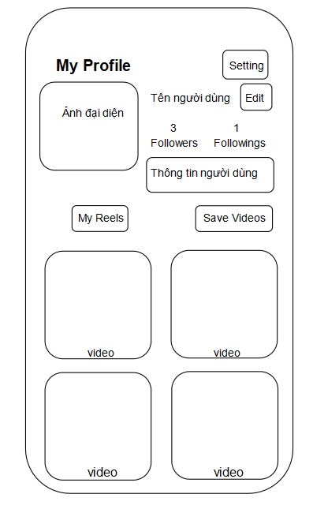
 | *Hình ảnh giao diện
Button cài đặt

Button chỉnh sửa trang cá nhân

Button video đã lưu

Button video của user

Video của User

 | ＊Mô tả chức năng
 |  | - Xem thông tin user
 |  |  | + Ảnh đại diện
 |  |  | +Tên user
 |  |  | + Số followers , followings
 |  |  | +Video
 |  |  | +Video đã lưu
 |  | -Cài đặt
-Ấn nút eddit , chuyển đến màng hình chỉnh sửa trang cá nhân -Xem video của user -Xem video đã lưu

User Profile
Basic design |  | System | APP MẠNG XÃ HỘIAPP MẠNG XÃ HỘI | function | User Profile | Create by | Trung |  |  | date | Create | 44936 | acceptor | #REF!
 |  | Process. Name | User Profile |  |  |  |  |  |  |  | Update | 10/10/2023
Button quay lại trang chủ
 | *Hình ảnh giao diện
Ảnh bìa
Back
Ảnh đại diện
Follow
NT
13
Follower
1
Following

 |  |  |  |  |  |  |  | *Mô tả chức năng
 |  |  |  |  |  |  |  |  | -Xem thông tin user
 |  |  |  |  |  |  |  |  |  | +Ảnh bìa
 |  |  |  |  |  |  |  |  |  | + Ảnh đại diện
 |  |  |  |  |  |  |  |  |  | +Tên user
Button follow user
 |  |  |  |  |  |  |  |  |  | + Số followers , followings
 |  |  |  |  |  |  |  |  |  | + video
 |  |  |  |  |  |  |  |  | - Nhắn tin với user
Button nhắn tin với user
 |  |  |  |  |  |  |  |  | -Follow user
 |  |  |  |  |  |  |  |  | - Quay lại trang chủ
 |  |  |  |  |  |  |  |  | -Xem video user đã đăng

Video user đã đăng

Edit Profile
Basic design |  |  |  | System | APP MẠNG XÃ HỘIAPP MẠNG XÃ HỘI |  |  |  | function | Edit Profile | Create by | Trung | date | Create | 1/10/2023 | acceptor | #REF!
 |  |  |  | Process. Name | Edit Profile |  |  |  |  |  |  |  |  | Update | 10/10/2023
Button quay lại trang chủ
Button edit ảnh bìa
 | *Hình ảnh giao diện

Button Lưu thay đổi

 |  |  |  | Back |  |  | Edit | Save
Button thêm ảnh bìa

 |  |  |  |  |  | Ảnh bìa

 |  |  |  |  |  | Add cover

Button thêm/sửa ảnh đại diện
 |  |  |  |  |  | Ảnh đại diện

 |  |  |  |  |  | Add avatar

 |  |  |  | Username
 |  |  |  | Tên của user

Vùng nhập tên User
 |  |  |  | Profile Bio
 |  |  |  | Thông tin giới thiệu của user

Vùng nhập thông tin giới thiệu user

 | ＊Mô tả chức năng
 |  | - Dùng để user chỉnh sửa trang cá nhân
 |  | - Kiểm tra các lỗi cơ bản:

 |  | - Thay đổi ảnh bìa
 |  | -Thêm ảnh bìa
 |  | -Lưu thông tin thay đổi
 |  | -Thêm/sửa ảnh đại diện
 |  | - Khi nhấn button Lưu, hệ thống bắt đầu xử lí, kiểm tra lỗi người dùng nhập.
 |  |  | + Nếu có lỗi thì thông báo lỗi tại màn hình này.
 |  |  | + Nếu không có lỗi, thông báo đăng nhập thành công, ghi nhớ thông tin cá nhân của user

 |  | - Có nút Back (Quay về màn hình trước đó)

Notification
Basic design |  |  |  | System |  | APP MẠNG XÃ HỘIAPP MẠNG XÃ HỘI |  |  | function | Notification | Create by | Trung | date | create | 1/10/2023 | acceptor | #REF!
 |  |  |  | Process. Name |  | Notification |  |  |  |  |  |  |  | update | 10/10/2023
Button xem danh sách thông báo
 | * Hình ảnh minh hoạ giao diện

Button xem danh sách đoạn chat

 |  |  |  |  | Notification |  |  | Chat

Thông báo
 |  |  | Ảnh đại diện |  |  | Tên user | Tương tác của user

 |  |  |  |  |  | Thời gian

 |  |  | Ảnh đại diện |  |  | Tên user | Tương tác của user

 |  |  |  |  |  | Thời gian

 |  |  | Ảnh đại diện |  |  | Tên user | Tương tác của user

 |  |  |  |  |  | Thời gian

 |  |  | Ảnh đại diện |  |  | Tên user | Tương tác của user

 |  |  |  |  |  | Thời gian

 | * Mô tả chức năng
 |  | - Màng hình xem danh sách thông báo được gửi đến user
 |  | - Button xem danh sách đoạn hội thoại , chuyển đến màng hình danh sách đoạn hội thoại
 |  | - Có nút Back (Quay về màn hình trước đó)

Chat
Basic design |  |  | System |  |  | APP MẠNG XÃ HỘIAPP MẠNG XÃ HỘI |  |  | function |  | Chat | Create by | Trung | date | create | 1/10/2023 | acceptor | #REF!
 |  |  | Process. Name |  |  | Chat |  |  |  |  |  |  |  |  | update | 10/10/2023

 | *Hình ảnh giao diện
Button xem danh sách thông báo

Button xem danh sách đoạn chat

 |  |  |  | Notification |  |  | Chat

Đoạn hội thoại
 |  | Ảnh đại diện |  |  | Tên user |  |  | Thời gian

 |  |  |  |  | Tin nhắn gần nhất

 |  | Ảnh đại diện |  |  | Tên user |  |  | Thời gian

 |  |  |  |  | Tin nhắn gần nhất

 |  | Ảnh đại diện |  |  | Tên user |  |  | Thời gian

 |  |  |  |  | Tin nhắn gần nhất

 |  | Ảnh đại diện |  |  | Tên user |  |  | Thời gian

 |  |  |  |  | Tin nhắn gần nhất

 |  |  |  |  |  |  |  |  | * Mô tả chức năng
 |  |  |  |  |  |  |  |  |  | - Màng hình xem danh sách đoạn hội thoại
 |  |  |  |  |  |  |  |  |  | - Button xem danh sách thông báo , chuyển đến màng hình danh sách thông báo
 |  |  |  |  |  |  |  |  |  | - Có nút Back (Quay về màn hình trước đó)

Admin_Video
Basic design |  |  | System | VISHORT | function | Đăng Nhập | Create by | Sơn | date | Create | acceptor | #REF!
 |  |  | Process. Name | #VALUE! |  |  |  |  |  | Update

 | *Hình ảnh giao diện
Danh sách các video đã đăng trong ngày
Chọn thời gian đăng video

Danh sách video
1-1-2023

Ảnh thu nhỏ của video
Ngày đăng
Mô tả
Like
Comment
Save
Thông tin video

 | ＊Mô tả chức năng
 |  | - Dùng để xem danh sách các video đã đăng của người dùng
 |  | - Người quản lý có thể chọn ngày để xem danh sách các video đã đăng trong ngày đó
 |  | - Người quản lý có thể xem được các thông tin của video

Admin_User
Basic design |  |  | System | VISHORT | function | Đăng Nhập | Create by | Sơn | date | Create | acceptor | #REF!
 |  |  | Process. Name | #VALUE! |  |  |  |  |  | Update

 | *Hình ảnh giao diện

Danh sách người dùng

Ảnh đại diện

Tên gười dùng
Người theo dõi
Đang theo dõi
Like
Thông tin người dùng

 | ＊Mô tả chức năng
 |  | - Dùng để xem danh sách người dùng
 |  | - Người quản lý có thể xem được thông tin của người dùng đó

Admin_ThongKe
Basic design |  |  | System | VISHORT | function | Đăng Nhập | Create by | Sơn | date | Create | 2023-01-10 | acceptor | #REF!
 |  |  | Process. Name | #VALUE! |  |  |  |  |  | Update
Chọn khoảng thời gian bắt đầu và kết thúc để thống kê
 | *Hình ảnh giao diện

Chọn loại tương tác
Thống kê video

Thời gian: 1-1-2023 - 2-2-2023
Loại tương tác:
Like Commnent Save

Ngày đăng
Mô tả
Like
Comment
Save

 | ＊Mô tả chức năng
 |  | - Dùng để thống kê video theo lượt tương tác
 |  | - Người quản lý có thể chọn thời gian để thống kê video
 |  | - Người quản lý có thể chọn loại tương tác muốn thống kê

